개인 Report
 |  |  |  |  |  |  |  |  |  |  |  |  |  |  |  |  |  |  |  |  | 1 |  | ■ 레포트 표기 요청사항 ■ 1. 표준점수 소수점 첫째자리까지만 제시 2. [종합평가] 내 지도교사 요구역량 등급 T점수 70 초과 = S, T점수 60 초과 ~ 70이하 = A, T점수 40 초과 ~ 60이하 = B, T점수 30 초과 ~ 40이하 = C, T점수 30 이하 = D (D등급 Fail) 3. [응답신뢰성] Fail 기준 - Normative 응답값 162개 문항(부정요인 제외) 표준편차 0.41 이하 Fail - Normative 응답값 162개 문항(부정요인 제외) 82개 이상 5점으로 응답한 경우 Fail - Ipsative 응답일관성 원점수 17, T점수 30이하, Sten 1 Fail (3개 항목 중 1개라도 Fail인 경우 Fail 처리) 4. [적합/부적합] '종합점수' Fail(D등급) '응답신뢰성' 중 1개라도 Fail 인 경우 최종 '부적합'처리 둘다 Pass인 경우 '적합'으로 표기 5. [지도교사 요구역량] - Chart는 각 역량에 대한 T점수 기준으로 제시 - S~D 등급은 [종합평가]와 동일하게 분류 6. [Comment] Narrative Report 제시 강점 : Scoring 15개 척도 중 T점수 기준 최상위 척도 2개에 대한 Narration 제시 약점 : Scoring 15개 척도 중 T점수 기준 최하위 척도 2개에 대한 Narration 제시 Narration 간 접속사는 "또한" '강점'과 '약점' Narration 구분은 "반면," 으로 표기 7. [잠재 위험요인] T점수 65초과시 Warning 항목에 '주의'로 표기 T점수 65이하시 전부 '-' 표기

 |  |  |  |  |  | Personal Report
 |  |  |  |  |  |  |  |  |  |  |  |  |  |  |  |  |  |  |  |  | 1

1 | 70
1 | 70
1 | 70

ID |  |  |  |  |  |  |  | 조직명 |  |  |  |  |  |  |  |  |  | 성명

1 | 70

종합평가
1 | 70
1 | 70

 | 지도교사 요구역량 |  |  |  |  |  |  |  | 응답신뢰성

 | 종합점수 |  | 등급 |  |  | P/F |  |  | 응답성실성 |  |  |  |  | 응답 데이터를 얼마나 신뢰할 수 있는지 확인하는 항목 (대다수의 문항에 동일한 점수로 응답하였을 경우 Fail)

 |  |  | D
 |  |  |  |  |  |  |  |  | 바람직성 |  |  |  |  | 본인이 이상적인 특성을 가지고 있는 인물로 보이기 위해 얼마나 극단적으로 높게 응답했는지 확인하는 항목

 |  |  |  |  |  |  |  |  | 응답일관성 |  |  |  |  | 동일한 특성을 측정하는 여러개의 문항들 중 지원자가 얼마나 일관적으로 응답했는지를 확인하는 항목
 | * 합격기준 : 지도교사 요구역량 및 응답신뢰성 모두 Pass인 경우 * 종합점수 : 평균 50, 표준편차 10으로 표준화한 점수 * 역량등급 : S 매우우수, A 우수, B 보통 , C 부족, D 미흡 ( S~C : Pass , D : Fail )

 |  |  |  |  |  |  |  |  | * 응답신뢰성 : 응답성실성, 바람직성, 응답일관성 모두 Pass 인 경우만 Pass (어느 한 항목이라도 Fail일 경우 Fail)

 |  |  |  |  |  |  |  |  |  |  |  |  |  |  |  |  |  |  | 2 | 3 | 4 | 5
지도교사 요구역량

Chart |  |  |  |  |  |  |  |  | 역량명 |  |  | 등급 |  |  | 정의

평균
개인
 |  |  |  |  |  |  |  |  | 직업 | 성실/책임 |  | D
 |  |  |  |  |  |  |  |  |  |  |  |  |  |  |  | 조직의 규범을 준수하면서 주어진 업무를 포기하지 않고 성실히 완수한다

성실/책임
고객지향
성취지향
자기조절
자기개발
사교/협동
 |  |  |  |  |  |  |  |  |  |  |  | 0

1
8
15
22
29
36
 |  |  |  |  |  |  |  |  |  | 사교/협동 |  | D
 |  |  |  |  |  |  |  |  |  |  |  |  |  |  |  | 소속된 집단의 구성원과 원만한 관계를 유지하려고 노력한다

 |  |  |  |  |  |  |  |  |  |  |  | 0

 |  |  |  |  |  |  |  |  |  | 자기개발 |  | D
 |  |  |  |  |  |  |  |  |  |  |  |  |  |  |  | 본인의 업무에 가치를 부여하고 업무에 필요한 지식이나 능력을 개발하기 위해 자발적으로 노력한다

 |  |  |  |  |  |  |  |  |  |  |  | 0

 |  |  |  |  |  |  |  |  |  | 자기조절 |  | D
 |  |  |  |  |  |  |  |  |  |  |  |  |  |  |  | 업무시 긍정적인 태도를 유지하면서 자신의 강점을 적절하게 관리한다

 |  |  |  |  |  |  |  |  |  |  |  | 0

 |  |  |  |  |  |  |  |  | 성과 | 성취지향 |  | D
 |  |  |  |  |  |  |  |  |  |  |  |  |  |  |  | 업무와 관련하여 도전적인 목표를 설정하고 이를 달성하기 위해 주도적으로 노력한다

 |  |  |  |  |  |  |  |  |  |  |  | 0

 |  |  |  |  |  |  |  |  |  | 고객지향 |  | D
 |  |  |  |  |  |  |  |  |  |  |  |  |  |  |  | 고객의 요구를 정확하게 파악하고 그에 따라 적절한 조치를 취한다

 |  |  |  |  |  |  |  |  |  |  |  | 0

Comment

 |  |  |  |  |  |  |  |  |  |  |  |  |  |  |  |  |  |  |  |  | 2

 |  |  |  |  |  | Personal Report
 |  |  |  |  |  |  |  |  |  |  |  |  |  |  |  |  |  |  |  |  | 1

1 | 70
1 | 70

ID |  |  |  |  |  |  |  | 조직명 |  |  |  |  |  |  |  |  |  | 성명

성격척도 세부점수

척도명 |  | 점수 |  |  |  |  |  |  |  |  |  |  | 등급 |  |  | 정의

계획성 |  |  |  |  |  |  |  |  |  |  |  |  | D |  |  |  | 실행하기 전에 구체적인 계획을 세워 준비하는 성향

공감성 |  |  |  |  |  |  |  |  |  |  |  |  | D |  |  |  | 타인의 감정과 기분에 관심을 기울이고 이해하려는 성향

규범준수 |  |  |  |  |  |  |  |  |  |  |  |  | D |  |  |  | 조직의 규칙이나 규범을 받아들이고 준수하려는 성향

긍정성 |  |  |  |  |  |  |  |  |  |  |  |  | D |  |  |  | 현재 또는 미래 상황의 긍정적 측면에 초점을 맞추려는 성향

도전성 |  |  |  |  |  |  |  |  |  |  |  |  | D |  |  |  | 높은 목표를 설정하고 이를 달성하기 위해 노력하려는 성향

사교성 |  |  |  |  |  |  |  |  |  |  |  |  | D |  |  |  | 새로운 사람들과 쉽게 어울리고 우호적인 인관관계를 맺으려는 성향

서비스지향 |  |  |  |  |  |  |  |  |  |  |  |  | D |  |  |  | 다른 사람의 요구나 기대에 민감하고 그 요구를 충족시키려는 성향

설득성 |  |  |  |  |  |  |  |  |  |  |  |  | D |  |  |  | 상대방이 이해하기 쉽게 의사를 전달하고 논리적 근거로 설득하려는 성향

실행성 |  |  |  |  |  |  |  |  |  |  |  |  | D |  |  |  | 일이나 목표에 대한 계획이 세워지면 즉시 행동으로 옮기려는 성향

적응성 |  |  |  |  |  |  |  |  |  |  |  |  | D |  |  |  | 상황이나 환경의 변화에 맞게 적응하려는 성향

정서조절 |  |  |  |  |  |  |  |  |  |  |  |  | D |  |  |  | 스트레스 상황에 취약하지 않고 정서적 안정을 유지하려는 성향

주도성 |  |  |  |  |  |  |  |  |  |  |  |  | D |  |  |  | 자신이 해야할 일을 찾아 능동적으로 수행하려는 성향

책임감 |  |  |  |  |  |  |  |  |  |  |  |  | D |  |  |  | 자신이 맡은 일을 쉽게 포기하지 않고 끝까지 완수하려는 성향

학습추구 |  |  |  |  |  |  |  |  |  |  |  |  | D |  |  |  | 자신의 지식이나 능력을 향상시키기 위해 지속적으로 노력하는 성향

협동성 |  |  |  |  |  |  |  |  |  |  |  |  | D |  |  |  | 다른 사람들과 함께 협력하여 일하려는 성향

 |  |  |  |  |  |  | 평균

잠재 위험요인
점수 해석표

척도명 |  | 점수 |  | Warning | 정의 |  |  |  |  |  | 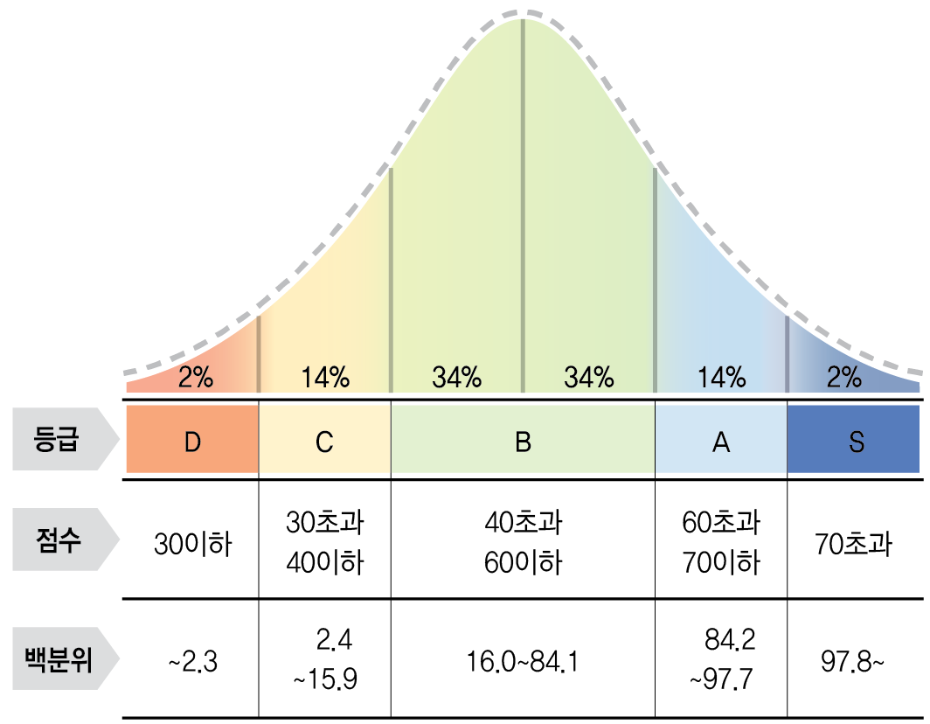

공격성 |  |  |  | -
 |  |  |  |  |  | 평소 타인에게 공격적인 언행을 보이려는 성향

불안/우울 |  |  |  | -
 |  |  |  |  |  | 평소 근심 걱정이 많고 부정적 기분을 자주 경험하는 성향

의존성 |  |  |  | -
 |  |  |  |  |  | 타인에게 의지하고 스스로 의사결정을 내리지 못하는 성향

자아취약성 |  |  |  | -
 |  |  |  |  |  | 자신에 대한 자존감이 낮아 어떤 일이든 할 수 없다고 느끼는 성향

충동성 |  |  |  | -
 |  |  |  |  |  | 내/외부 자극에 대해 갑작스럽게 행동하려는 성향

편집증 |  |  |  | -
 |  |  |  |  |  | 타인을 의심하거나 부당한 대우를 받는다고 느끼는 성향

성 위험 요인 |  |  |  | -
 |  |  |  |  |  | 비정상적인 성적 취향이나 욕구를 충족시키려는 잠재 위험 성향

*Warning Sign '주의'로 표기된 경우, 일반 사람들에 비해 비통상적으로 높게 응답했다는 의미임

